画像
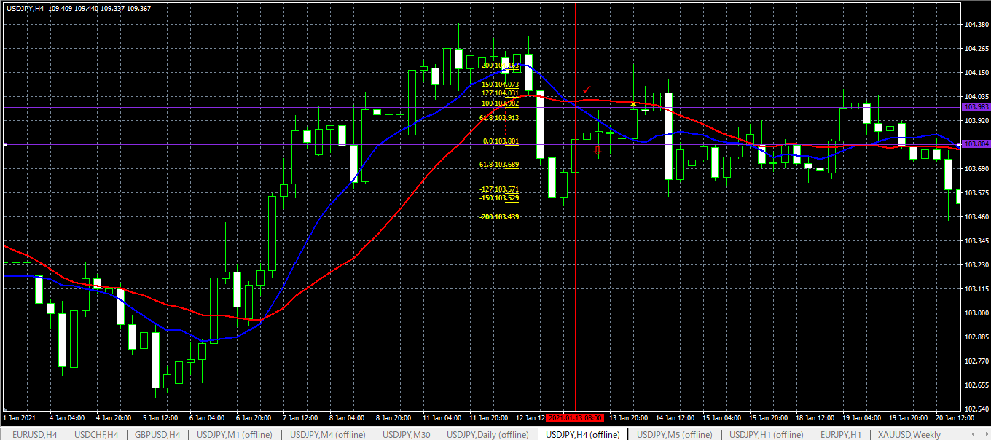
1
 | PBでエントリー、のち損切り

2
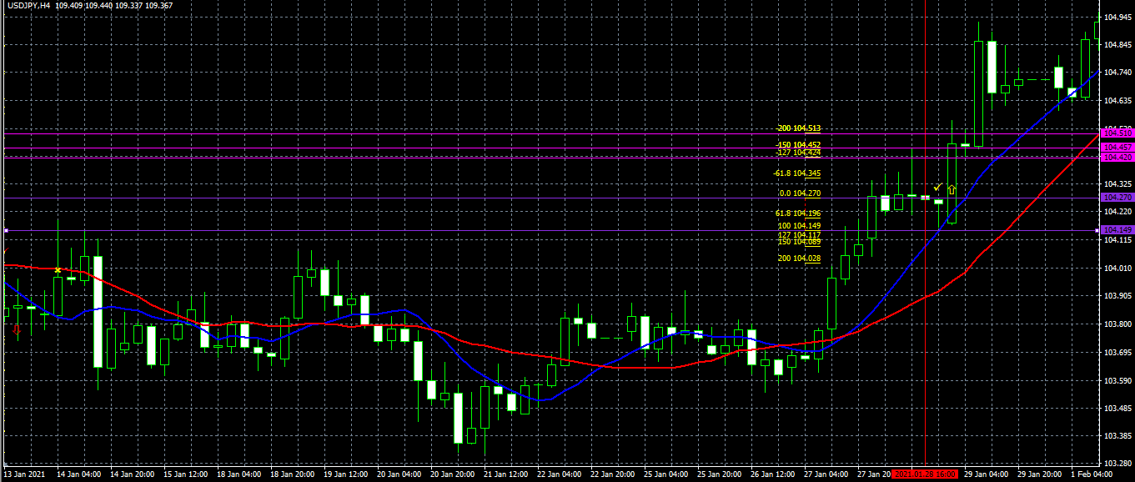

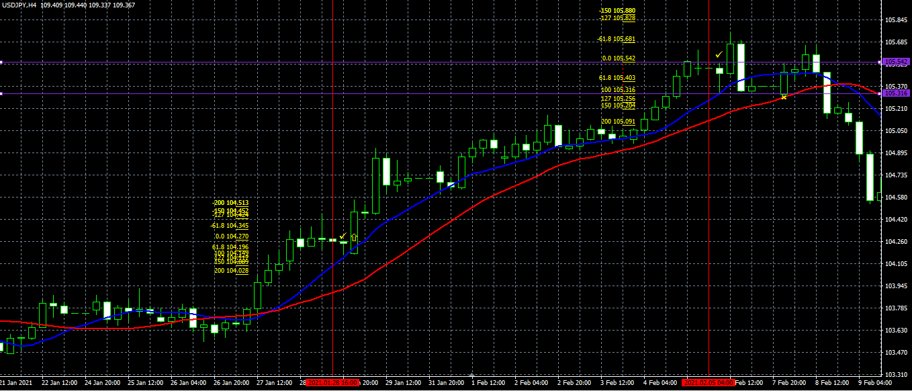
3
 | PBで入って損切り

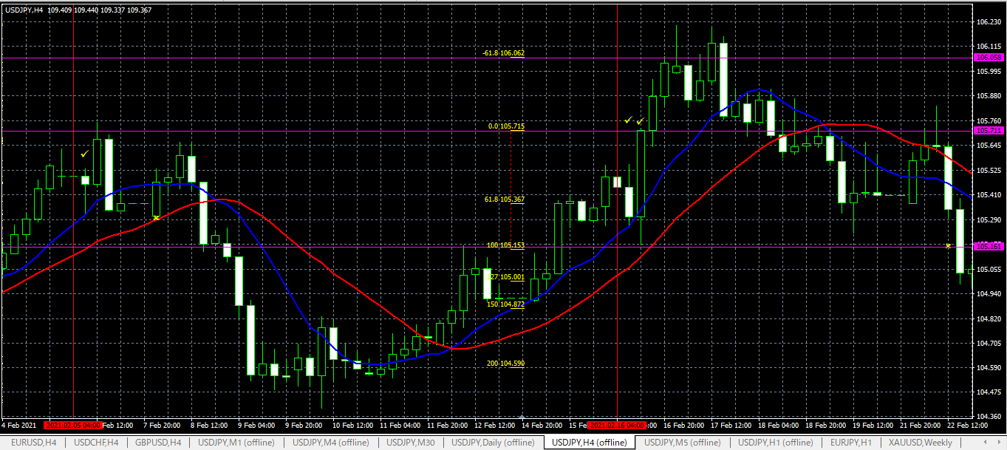
4
 | EBだと思いますが、どうでしょう？
 | ０．６１８にはとどきましたが、１，２７には至らず、損切り。

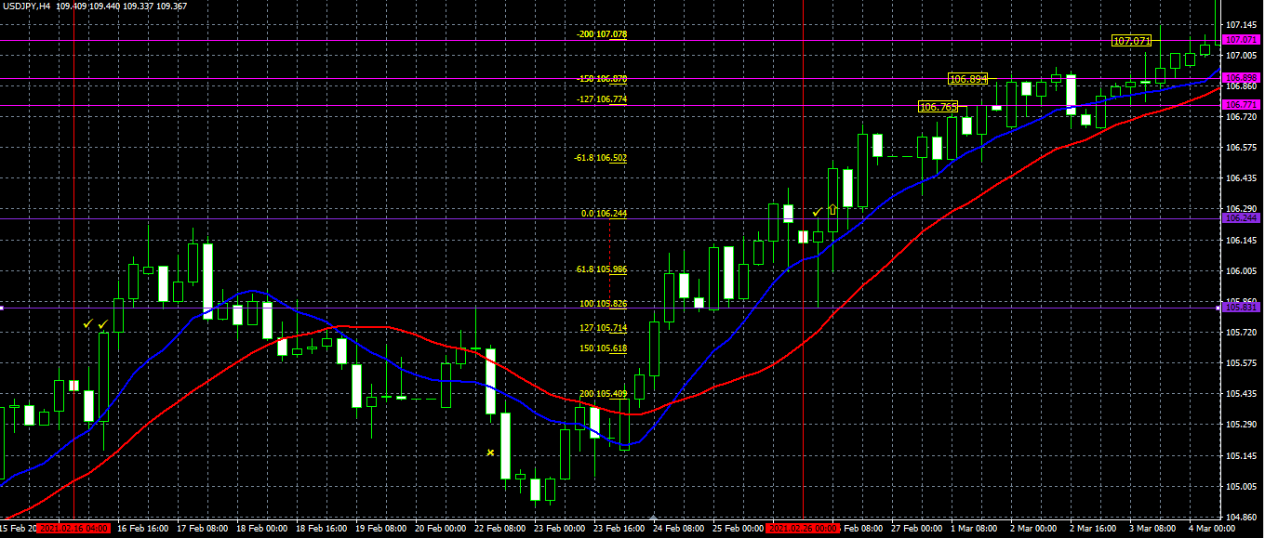
5
 | PB

6
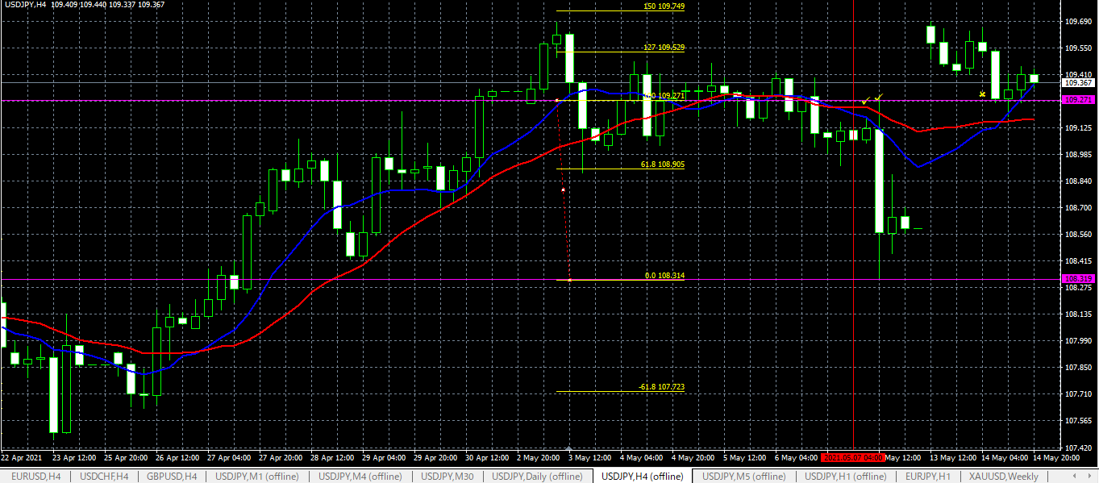
 |  | 売りのEB。損切り

